Worksheet
歯科衛生士 | 2014 | 人体の構造と機能 | 人体の構造 | 運動器系 | 2014_dh_14_am001
 |  | 7個の椎骨から構成されるのはどれか。
 |  | 1 | 頸 椎 |  | 正解
 |  | 2 | 胸 椎
 |  | 3 | 腰 椎
 |  | 4 | 仙 椎
歯科衛生士 | 2014 | 歯・口腔の構造と機能 | 歯・口腔の機能・組成 | 顎・口腔 | 2014_dh_14_am002
 |  | 舌の模式図を示す。 グレーの領域の味覚を伝えるのはどれか。
 |  | 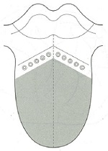
 |  | 1 | 三叉神経
 |  | 2 | 顔面神経 |  | 正解
 |  | 3 | 舌咽神経
 |  | 4 | 迷走神経
歯科衛生士 | 2014 | 歯・口腔の構造と機能 | 歯・口腔の機能・組成 | 顎・口腔 | 2014_dh_14_am003
 |  | 嚥下と呼吸の経路が交叉するのはどれか。
 |  | 1 | 鼻 腔
 |  | 2 | 上咽頭＜咽頭鼻部＞
 |  | 3 | 中咽頭＜咽頭口部＞ |  | 正解
 |  | 4 | 下咽頭＜咽頭喉頭部＞
歯科衛生士 | 2014 | 歯・口腔の構造と機能 | 歯・口腔の構造 | 歯と歯周組織 | 2014_dh_14_am004
 |  | 上顎第一大臼歯咬合面の模式図を示す。 遠心頰側咬頭はどれか。
 |  | 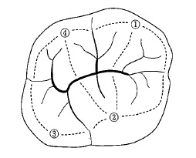
 |  | 1 | ①
 |  | 2 | ②
 |  | 3 | ③
 |  | 4 | ④ |  | 正解
歯科衛生士 | 2014 | 人体の構造と機能 | 人体の機能・構成成分 | 人体の構成成分 | 2014_dh_14_am005
 |  | （ ）に入るのはどれか。 アミノ酸を構成する必須元素はC、H、Oおよび（ ）である。
 |  | 1 | N |  | 正解
 |  | 2 | F
 |  | 3 | Na
 |  | 4 | Mg
歯科衛生士 | 2014 | 歯・口腔の構造と機能 | 歯・口腔の機能・組成 | 歯・歯周組織 | 2014_dh_14_am006
 |  | （ ）に入るのはどれか。 エナメル質に含まれる少量無機質成分で、（ ）はエナメル質表層の濃度が内部よりも高い。
 |  | 1 | 炭 酸
 |  | 2 | フッ素 |  | 正解
 |  | 3 | ナトリウム
 |  | 4 | マグネシウム
歯科衛生士 | 2014 | 人体の構造と機能 | 人体の機能・構成成分 | 消化吸収 | 2014_dh_14_am007
 |  | 消化器系の模式図を示す。 pHの最も低い消化液が分泌されるのはどれか。
 |  | 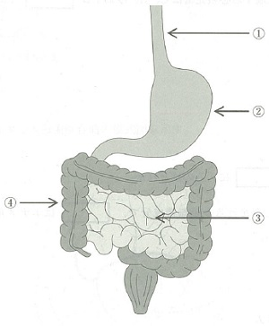
 |  | 1 | ①
 |  | 2 | ② |  | 正解
 |  | 3 | ③
 |  | 4 | ④
歯科衛生士 | 2014 | 歯・口腔の構造と機能 | 歯・口腔の機能・組成 | 顎・口腔 | 2014_dh_14_am008
 |  | 唾液で正しいのはどれか。
 |  | 1 | 比重は血漿よりも大きい。
 |  | 2 | 浸透圧は血漿よりも高い。
 |  | 3 | 安静時は弱アルカリ性である。
 |  | 4 | 浸透圧は分泌速度が速くなると上昇する。 |  | 正解
歯科衛生士 | 2014 | 疾病の成り立ち及び回復過程の促進 | 病因と病態 | 腫瘍 | 2014_dh_14_am009
 |  | 歯肉腫瘍の病理組織の模式図を示す。黒塗りは腫瘍細胞の分布を示す。 この腫瘍はどれか。
 |  | 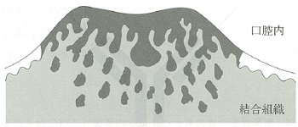
 |  | 1 | 乳頭腫
 |  | 2 | 線維腫
 |  | 3 | 線維肉腫
 |  | 4 | 扁平上皮癌 |  | 正解
歯科衛生士 | 2014 | 疾病の成り立ち及び回復過程の促進 | 病因と病態 | 歯・口腔の嚢胞と腫瘍 | 2014_dh_14_am010
 |  | 歯牙腫で正しいのはどれか。
 |  | 1 | 高齢者に好発する。
 |  | 2 | セメント質は含まれない。
 |  | 3 | 歯の萌出障害の原因となる。 |  | 正解
 |  | 4 | 顎骨を破壊して浸潤増殖する。
歯科衛生士 | 2014 | 疾病の成り立ち及び回復過程の促進 | 感染と免疫 | 一般性状 | 2014_dh_14_am011
 |  | 細菌の運動にかかわる構造物はどれか。
 |  | 1 | 芽 胞
 |  | 2 | 莢 膜
 |  | 3 | 鞭 毛 |  | 正解
 |  | 4 | 細胞壁
歯科衛生士 | 2014 | 疾病の成り立ち及び回復過程の促進 | 感染と免疫 | 免疫 | 2014_dh_14_am012
 |  | 抗体＜IgG＞の基本構造の模式図を示す。 矢印が示すのはどれか。
 |  | 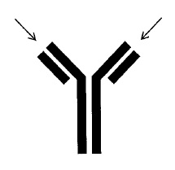
 |  | 1 | ヒンジ部
 |  | 2 | 抗原結合部 |  | 正解
 |  | 3 | 補体結合部
 |  | 4 | Fcレセプター結合部
歯科衛生士 | 2014 | 疾病の成り立ち及び回復過程の促進 | 生体と薬物 | 感染と薬物 | 2014_dh_14_am013
 |  | 薬剤感受性試験の拡散法＜感受性ディスク法＞の写真を別に示す。矢印で示した黒丸は薬剤を含んだディスクである。 最も効果のあるのはどれか。
 |  | 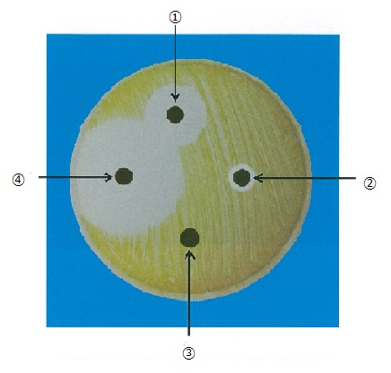
 |  | 1 | ①
 |  | 2 | ②
 |  | 3 | ③
 |  | 4 | ④ |  | 正解
歯科衛生士 | 2014 | 疾病の成り立ち及び回復過程の促進 | 生体と薬物 | 抗炎症薬 | 2014_dh_14_am014
 |  | ロキソプロフェンナトリウムが阻害するのはどれか。
 |  | 1 | コリンエステラーゼ
 |  | 2 | シクロオキシゲナーゼ |  | 正解
 |  | 3 | トランスペプチダーゼ
 |  | 4 | ホスホジエステラーゼ
歯科衛生士 | 2014 | 疾病の成り立ち及び回復過程の促進 | 生体と薬物 | 身体と薬物 | 2014_dh_14_am015
 |  | 薬物を経口投与と静脈内投与した時の血中薬物濃度－時間曲線を図に示す。 斜線部面積と点状部面積の2つの比から求められるのはどれか。
 |  | 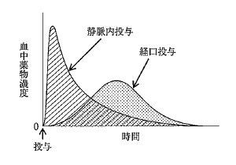
 |  | 1 | 分布容積
 |  | 2 | 生物学的利用能 |  | 正解
 |  | 3 | 生物学的半減期
 |  | 4 | 全身クリアランス
歯科衛生士 | 2014 | 歯・口腔の健康と予防に関わる人間と社会の仕組み | う蝕の予防 | 基礎知識 | 2014_dh_14_am016
 |  | ショ糖から不溶性の多糖類を作るのはどれか。2つ選べ。
 |  | 1 | Streptococcus mitis
 |  | 2 | Streptococcus mutans |  | 正解
 |  | 3 | Streptococcus sanguinis
 |  | 4 | Streptococcus sobrinus |  | 正解
歯科衛生士 | 2014 | 歯・口腔の健康と予防に関わる人間と社会の仕組み | 総論 | 歯・口腔の付着物，沈着物 | 2014_dh_14_am017
 |  | 舌苔を主に構成するのはどれか。2つ選べ。
 |  | 1 | 味 蕾
 |  | 2 | 微生物 |  | 正解
 |  | 3 | 獲得被膜
 |  | 4 | 剥落角化上皮 |  | 正解
歯科衛生士 | 2014 | 歯・口腔の健康と予防に関わる人間と社会の仕組み | 口腔清掃 | 歯磨剤・洗口剤 | 2014_dh_14_am018
 |  | 我が国におけるフッ化物配合歯磨剤で正しいのはどれか。2つ選べ。
 |  | 1 | 高齢者のう蝕予防に推奨される。 |  | 正解
 |  | 2 | 歯みがき後は水で頻回に洗口する。
 |  | 3 | 近年の市場占有率は約70％である。
 |  | 4 | フッ素イオン濃度は0.1％以下である。 |  | 正解
歯科衛生士 | 2014 | 歯・口腔の健康と予防に関わる人間と社会の仕組み | 地域歯科保健活動 | 母子歯科保健 | 2014_dh_14_am019
 |  | ある地域の1歳6か月児歯科健康診査の結果を表に示す。 う蝕有病者率はどれか。

 |  | 1 | 20％
 |  | 2 | 25％ |  | 正解
 |  | 3 | 35％
 |  | 4 | 75％
歯科衛生士 | 2014 | 歯・口腔の健康と予防に関わる人間と社会の仕組み | 歯科疾患の疫学と歯科保健統計 | 歯科疾患の指標 | 2014_dh_14_am020
 |  | 歯垢と歯石の付着状態を図に示す。 OHIの値はどれか。
 |  | 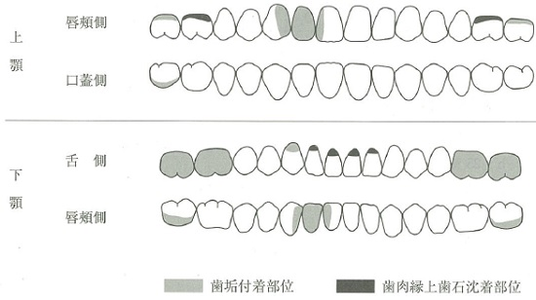
 |  | 1 | 0.5
 |  | 2 | 1.75
 |  | 3 | 3.5 |  | 正解
 |  | 4 | 4.5
歯科衛生士 | 2014 | 歯・口腔の健康と予防に関わる人間と社会の仕組み | 歯科疾患の疫学と歯科保健統計 | 歯科保健統計 | 2014_dh_14_am021
 |  | 歯科疾患実態調査結果で近年増加しているのはどれか。2つ選べ。
 |  | 1 | 1日1回歯をみがく者の割合＜1歳以上＞
 |  | 2 | フッ化物塗布経験者率＜1～14歳＞ |  | 正解
 |  | 3 | 未処置歯保有者率＜10～14歳＞
 |  | 4 | 20歯以上を有する者の割合＜65歳以上＞ |  | 正解
歯科衛生士 | 2014 | 歯・口腔の健康と予防に関わる人間と社会の仕組み | 環境・社会と健康 | 学校保健 | 2014_dh_14_am022
 |  | 学校保健活動の企画立案や調整で中心的な役割を担うのはどれか。
 |  | 1 | 学級担任
 |  | 2 | 教務主任
 |  | 3 | 保健主事 |  | 正解
 |  | 4 | 学校歯科医
歯科衛生士 | 2014 | 歯・口腔の健康と予防に関わる人間と社会の仕組み | 環境・社会と健康 | 人口 | 2014_dh_14_am023
 |  | 人口ピラミッドの模式図を示す。 平成22年10月1日現在の我が国の人口構成の特徴を示すのはどれか。
 |  | 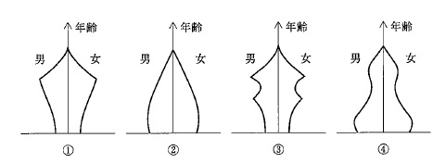
 |  | 1 | ①
 |  | 2 | ②
 |  | 3 | ③ |  | 正解
 |  | 4 | ④
歯科衛生士 | 2014 | 歯・口腔の健康と予防に関わる人間と社会の仕組み | 環境・社会と健康 | 環境と健康 | 2014_dh_14_am024
 |  | 非電離放射線はどれか。2つ選べ。
 |  | 1 | 赤外線 |  | 正解
 |  | 2 | ベータ線
 |  | 3 | ガンマ線
 |  | 4 | マイクロ波 |  | 正解
歯科衛生士 | 2014 | 歯・口腔の健康と予防に関わる人間と社会の仕組み | 環境・社会と健康 | 感染症 | 2014_dh_14_am025
 |  | デング熱を媒介するのはどれか。
 |  | 1 | 蚊 |  | 正解
 |  | 2 | 蛾
 |  | 3 | ダ ニ
 |  | 4 | ゴキブリ
歯科衛生士 | 2014 | 歯・口腔の健康と予防に関わる人間と社会の仕組み | 環境・社会と健康 | 成人・高齢者保健 | 2014_dh_14_am026
 |  | 特定健康診査・特定保健指導の実施義務があるのはどれか。
 |  | 1 | 事業主
 |  | 2 | 保健所
 |  | 3 | 都道府県
 |  | 4 | 医療保険者 |  | 正解
歯科衛生士 | 2014 | 歯・口腔の健康と予防に関わる人間と社会の仕組み | 地域歯科保健活動 | 母子歯科保健 | 2014_dh_14_am027
 |  | 母子保健法で歯科健康診査の実施が義務づけられているのはどれか。
 |  | 1 | 妊婦健康診査
 |  | 2 | 乳児健康診査
 |  | 3 | 3歳児健康診査 |  | 正解
 |  | 4 | 就学時健康診断
歯科衛生士 | 2014 | 歯・口腔の健康と予防に関わる人間と社会の仕組み | 環境・社会と健康 | 地域保健 | 2014_dh_14_am028
 |  | 地域包括支援センターの業務はどれか。2つ選べ。
 |  | 1 | 高齢者の権利擁護 |  | 正解
 |  | 2 | 介護事業者の指定
 |  | 3 | 生活保護の要否判定
 |  | 4 | 介護予防ケアマネジメント |  | 正解
歯科衛生士 | 2014 | 歯・口腔の健康と予防に関わる人間と社会の仕組み | 保健・医療・福祉の制度 | 法規 | 2014_dh_14_am029
 |  | 健康増進法に規定されているのはどれか。2つ選べ。
 |  | 1 | 食中毒の予防
 |  | 2 | 受動喫煙の防止 |  | 正解
 |  | 3 | 国民健康・栄養調査の実施 |  | 正解
 |  | 4 | 市町村保健センターの設置
歯科衛生士 | 2014 | 歯・口腔の健康と予防に関わる人間と社会の仕組み | 保健・医療・福祉の制度 | 社会保険 | 2014_dh_14_am030
 |  | 我が国の社会保険において現物給付を主としているのはどれか。2つ選べ。
 |  | 1 | 年金保険
 |  | 2 | 医療保険 |  | 正解
 |  | 3 | 雇用保険
 |  | 4 | 介護保険 |  | 正解
歯科衛生士 | 2014 | 歯・口腔の健康と予防に関わる人間と社会の仕組み | 栄養・食生活の基礎 | 食品 | 2014_dh_14_am031
 |  | 食品の六分類＜六つの基礎食品群＞における食品と供給される主な栄養素との組合せで正しいのはどれか。
 |  | 1 | そ ば -- ビタミンC
 |  | 2 | こんぶ -- カルシウム |  | 正解
 |  | 3 | きゅうり -- カロテン
 |  | 4 | マヨネーズ -- タンパク質
歯科衛生士 | 2014 | 歯・口腔の健康と予防に関わる人間と社会の仕組み | 栄養・食生活の基礎 | 食生活の概要 | 2014_dh_14_am032
 |  | 国民健康・栄養調査による女性の朝食欠食率＜年齢階級別＞の年次推移を図に示す。 矢印が示す年齢階級はどれか。
 |  | 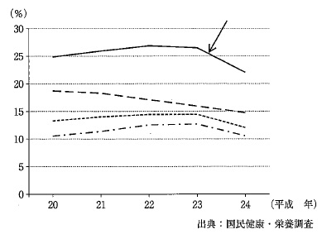
 |  | 1 | 15～19歳
 |  | 2 | 20～29歳 |  | 正解
 |  | 3 | 30～39歳
 |  | 4 | 40～49歳
歯科衛生士 | 2014 | 歯科診療補助論 | 総論 | 医療安全管理 | 2014_dh_14_am033
 |  | 歯科診療時にみられるヒヤリ・ハット事例はどれか。
 |  | 1 | 37に行うはずのSRPを47に行った。
 |  | 2 | 歯垢染色剤を患者の衣服に付着させた。
 |  | 3 | 浸潤麻酔に使用した注射針の先端を指に刺した。
 |  | 4 | 車椅子での移乗介助時に患者が壁にぶつかりそうになった。 |  | 正解
歯科衛生士 | 2014 | 臨床歯科医学 | 歯科臨床の基礎 | 全身疾患と歯科治療 | 2014_dh_14_am034
 |  | 健常者と比較して糖尿病患者の歯石除去で特に留意すべきことはどれか。2つ選べ。
 |  | 1 | 低血糖 |  | 正解
 |  | 2 | 診療体位
 |  | 3 | 術後感染 |  | 正解
 |  | 4 | 気道閉塞
歯科衛生士 | 2014 | 臨床歯科医学 | 歯科臨床の基礎 | 臨床検査 | 2014_dh_14_am035
 |  | 肝機能検査の項目はどれか。
 |  | 1 | BUN
 |  | 2 | CRP
 |  | 3 | HbAlc
 |  | 4 | γ-GTP |  | 正解
歯科衛生士 | 2014 | 臨床歯科医学 | 歯・歯髄・歯周組織の疾患と治療 | 歯内療法 | 2014_dh_14_am036
 |  | 根管治療に使用する器具の写真を別に示す。 用途はどれか。
 |  | 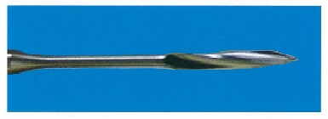
 |  | 1 | 髄室開拡
 |  | 2 | 根管長測定
 |  | 3 | 漏斗状拡大 |  | 正解
 |  | 4 | 軟化象牙質除去
歯科衛生士 | 2014 | 歯科診療補助論 | 保存治療時の診療補助 | 根管処置 | 2014_dh_14_am037
 |  | 根管充塡時の術式を写真に示す。 矢印で示す材料の作用はどれか。2つ選べ。
 |  | 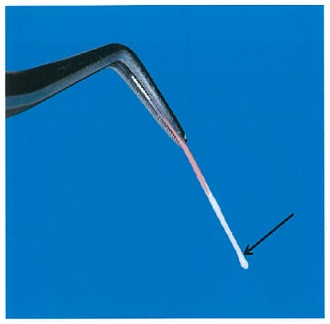
 |  | 1 | 鎮 痛
 |  | 2 | 封 鎖 |  | 正解
 |  | 3 | 殺 菌
 |  | 4 | 接 着 |  | 正解
歯科衛生士 | 2014 | 臨床歯科医学 | 歯・歯髄・歯周組織の疾患と治療 | 保存修復治療 | 2014_dh_14_am038
 |  | くさび状欠損の原因はどれか。
 |  | 1 | 口呼吸
 |  | 2 | 弄舌癖
 |  | 3 | ブラキシズム |  | 正解
 |  | 4 | 口腔清掃不良
歯科衛生士 | 2014 | 歯科診療補助論 | 保存治療時の診療補助 | 前準備 | 2014_dh_14_am039
 |  | 第二小臼歯にコンポジットレジン修復を行うこととなった。処置時の口腔内写真を別に示す。 矢印で示す器材の使用目的はどれか。2つ選べ。
 |  | 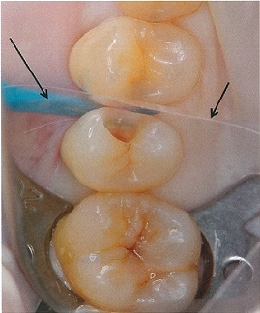
 |  | 1 | 接触点の回復 |  | 正解
 |  | 2 | 小窩裂溝の形成
 |  | 3 | 隣接面の形態付与 |  | 正解
 |  | 4 | 辺縁隆線の形態付与
歯科衛生士 | 2014 | 臨床歯科医学 | 歯科臨床の基礎 | 口腔の一般検査 | 2014_dh_14_am040
 |  | 歯髄の生死を判断できる検査はどれか。2つ選べ。
 |  | 1 | 打 診
 |  | 2 | 温度診 |  | 正解
 |  | 3 | 電気診 |  | 正解
 |  | 4 | インピーダンス測定検査
歯科衛生士 | 2014 | 臨床歯科医学 | 歯科臨床の基礎 | 口腔の一般検査 | 2014_dh_14_am041
 |  | 36歳の女性。臼歯部の鋭い自発痛を訴えて来院した。温刺激および打診に対して強く反応する。初診時の口腔内写真（A）とエックス線写真（B）とを別に示す。 考えられる処置はどれか。
 |  | 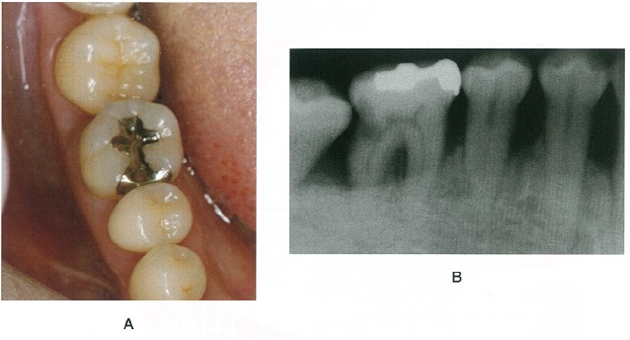
 |  | 1 | 間接覆髄法
 |  | 2 | 麻酔抜髄法 |  | 正解
 |  | 3 | 生活歯髄切断法
 |  | 4 | アペキソゲネーシス
歯科衛生士 | 2014 | 臨床歯科医学 | 歯・歯髄・歯周組織の疾患と治療 | 歯内療法 | 2014_dh_14_am042
 |  | 38歳の女性。上顎左側中切歯部の腫脹と疼痛とを訴えて来院し、根尖性歯周炎と診断された。術中の口腔内写真を別に示す。 矢印で示す材料として考えられるのはどれか。
 |  | 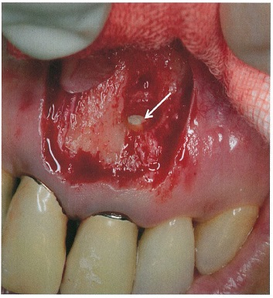
 |  | 1 | MTAセメント |  | 正解
 |  | 2 | リン酸亜鉛セメント
 |  | 3 | カルボキシレートセメント
 |  | 4 | 酸化亜鉛ユージノールセメント
歯科衛生士 | 2014 | 臨床歯科医学 | 歯・歯髄・歯周組織の疾患と治療 | 歯周治療 | 2014_dh_14_am043
 |  | 47歳の女性。歯周治療後のメインテナンス時の口腔内写真（A、B、C）と歯周組織検査結果とを別に示す。 対応で正しいのはどれか。2つ選べ。
 |  | 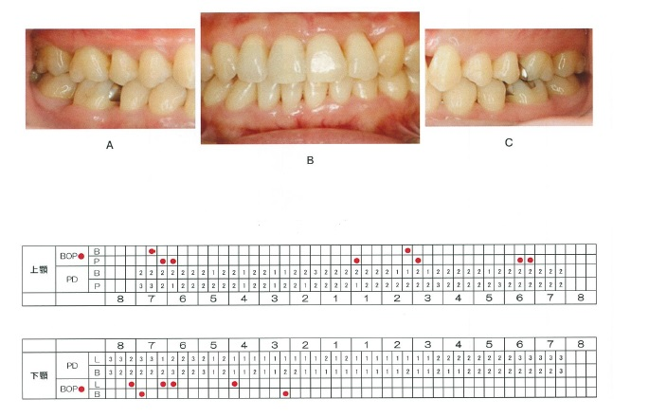
 |  | 1 | PTC |  | 正解
 |  | 2 | 臼歯部の清掃指導 |  | 正解
 |  | 3 | 歯周ポケット搔爬
 |  | 4 | 局所薬物配送システムの応用
歯科衛生士 | 2014 | 臨床歯科医学 | 歯・歯髄・歯周組織の疾患と治療 | 歯周治療 | 2014_dh_14_am044
 |  | 42歳の女性。歯の動揺を訴えて来院した。検査の結果、小臼歯から大臼歯にかけて2度の動揺を認めたため暫間固定を行った。固定後の口腔内写真を別に示す。 固定法の種類はどれか。
 |  | 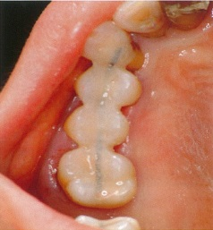
 |  | 1 | A-スプリント |  | 正解
 |  | 2 | ホーレー型固定
 |  | 3 | オクルーザルスプリント
 |  | 4 | エナメルボンディング固定
歯科衛生士 | 2014 | 臨床歯科医学 | 歯の欠損と治療 | 概要 | 2014_dh_14_am045
 |  | 80歳の女性。上顎が無歯顎であり義歯を使用しているが、適合が悪く前歯部粘膜に軟らかい可動性組織がある。前処置を行った後、新たに全部床義歯を製作する予定である。 前処置として考えられるのはどれか。2つ選べ。
 |  | 1 | 粘膜調整 |  | 正解
 |  | 2 | レストシートの付与
 |  | 3 | フラビーガムの切除 |  | 正解
 |  | 4 | ガイドプレーンの形成
歯科衛生士 | 2014 | 臨床歯科医学 | 歯の欠損と治療 | 概要 | 2014_dh_14_am046
 |  | チェックバイト法で検査する項目はどれか。
 |  | 1 | 開口量
 |  | 2 | 咬合音
 |  | 3 | 下顎運動路 |  | 正解
 |  | 4 | 咀嚼筋活動
歯科衛生士 | 2014 | 臨床歯科医学 | 歯の欠損と治療 | インプラント義歯 | 2014_dh_14_am047
 |  | 47歳の男性。部分床義歯を装着した。口腔内写真（A）と義歯の写真（B）とを別に示す。 この義歯の咬合圧支持による分類はどれか。
 |  | 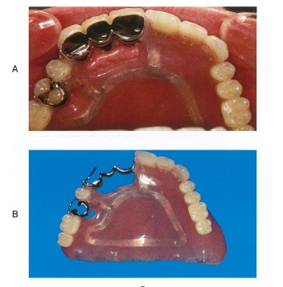
 |  | 1 | 顎骨支持
 |  | 2 | 歯牙支持
 |  | 3 | 粘膜支持
 |  | 4 | 歯牙粘膜支持 |  | 正解
歯科衛生士 | 2014 | 臨床歯科医学 | 顎・口腔領域の疾患と治療 | 口腔外科治療 | 2014_dh_14_am048
 |  | 58歳の女性。上顎左側前歯部の顎骨嚢胞摘出術において、粘膜骨膜弁を形成し、嚢胞を明示した術中写真を別に示す。 次に行う処置で用いるのはどれか。2つ選べ。
 |  | 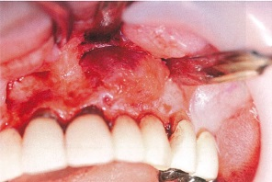
 |  | 1 | 鋭 匙 |  | 正解
 |  | 2 | 持針器
 |  | 3 | 剥離子 |  | 正解
 |  | 4 | 骨ヤスリ
歯科衛生士 | 2014 | 臨床歯科医学 | 顎・口腔領域の疾患と治療 | 対象疾患 | 2014_dh_14_am049
 |  | 口腔にみられる悪性腫瘍のうち、発生頻度が最も高いのはどれか。
 |  | 1 | 腺 癌
 |  | 2 | 骨肉腫
 |  | 3 | 悪性黒色腫
 |  | 4 | 扁平上皮癌 |  | 正解
歯科衛生士 | 2014 | 臨床歯科医学 | 顎・口腔領域の疾患と治療 | 対象疾患 | 2014_dh_14_am050
 |  | 血友病患者の抜歯で正しいのはどれか。2つ選べ。
 |  | 1 | 伝達麻酔を行う。
 |  | 2 | 創縁縫合法を行う。 |  | 正解
 |  | 3 | 局所止血薬を用いる。 |  | 正解
 |  | 4 | 抗菌薬を術前投与する。
歯科衛生士 | 2014 | 臨床歯科医学 | 顎・口腔領域の疾患と治療 | 麻酔 | 2014_dh_14_am051
 |  | 健常成人に対する吸入鎮静法における至適鎮静状態で正しいのはどれか。2つ選べ。
 |  | 1 | 術者の指示に従う。 |  | 正解
 |  | 2 | 身体全体が冷える。
 |  | 3 | まばたきが増加する。
 |  | 4 | 呼吸数は正常である。 |  | 正解
歯科衛生士 | 2014 | 臨床歯科医学 | 不正咬合と治療 | 概要 | 2014_dh_14_am052
 |  | 口腔内写真を別に示す。 両側中切歯の状態を表すのはどれか。
 |  | 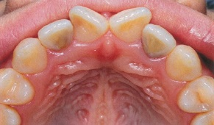
 |  | 1 | 移 転
 |  | 2 | 正中離開
 |  | 3 | 舌側転位
 |  | 4 | 翼状捻転 |  | 正解
歯科衛生士 | 2014 | 臨床歯科医学 | 不正咬合と治療 | 概要 | 2014_dh_14_am053
 |  | 口腔模型の写真を別に示す。 Angleの分類はどれか。
 |  | 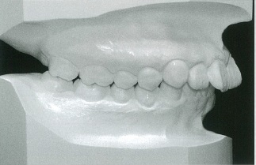
 |  | 1 | Ⅰ 級
 |  | 2 | Ⅱ級1類 |  | 正解
 |  | 3 | Ⅱ級2類
 |  | 4 | Ⅲ 級
歯科衛生士 | 2014 | 臨床歯科医学 | 不正咬合と治療 | 矯正歯科治療の実際 | 2014_dh_14_am054
 |  | 矯正装置を装着した口腔内写真を別に示す。 矢印で示す材料の名称はどれか。
 |  | 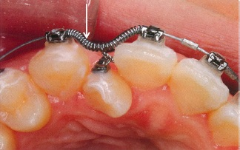
 |  | 1 | エラストメリックチェーン
 |  | 2 | オープンコイルスプリング |  | 正解
 |  | 3 | エラストメリックモジュール
 |  | 4 | エキスパンジョンスクリュー
歯科衛生士 | 2014 | 臨床歯科医学 | 不正咬合と治療 | 矯正歯科治療の実際 | 2014_dh_14_am055
 |  | 矯正装置を装着した口腔内写真を別に示す。 装置の名称はどれか。
 |  | 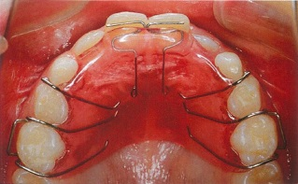
 |  | 1 | 床矯正装置 |  | 正解
 |  | 2 | 急速拡大装置
 |  | 3 | バイオネーター
 |  | 4 | ホーレーリテーナー
歯科衛生士 | 2014 | 臨床歯科医学 | 小児の理解と歯科治療 | 概要 | 2014_dh_14_am056
 |  | 7歳の男児。歯の生え方が気になることを訴えて来院した。口腔内写真を別に示す。 原因として考えられるのはどれか。2つ選べ。
 |  | 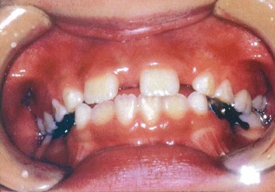
 |  | 1 | 吸指癖
 |  | 2 | 埋伏過剰歯 |  | 正解
 |  | 3 | 上唇小帯付着異常
 |  | 4 | 側切歯の先天欠如 |  | 正解
歯科衛生士 | 2014 | 臨床歯科医学 | 小児の理解と歯科治療 | 小児の疾病異常 | 2014_dh_14_am057
 |  | 3歳の女児。歯の形の異常を訴えて来院した。口腔内写真を別に示す。 正しいのはどれか。
 |  | 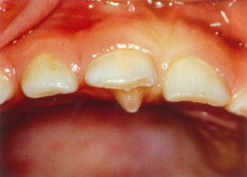
 |  | 1 | 切歯結節 |  | 正解
 |  | 2 | 中心結節
 |  | 3 | エナメル滴
 |  | 4 | カラベリー結節
歯科衛生士 | 2014 | 臨床歯科医学 | 小児の理解と歯科治療 | 小児歯科患者の評価と対応 | 2014_dh_14_am058
 |  | 2歳児の歯科治療時に留意すべきことはどれか。2つ選べ。
 |  | 1 | 自己中心的である。 |  | 正解
 |  | 2 | 母子分離が有効である。
 |  | 3 | 視覚からの恐怖心が強い。 |  | 正解
 |  | 4 | 言葉による説明で理解が得られる。
歯科衛生士 | 2014 | 臨床歯科医学 | 高齢者の理解と歯科治療 | 高齢者の摂食・嚥下とリハビリテーション | 2014_dh_14_am059
 |  | 口腔から食道までの食塊の流れと諸器官の運動とを評価できる方法はどれか。
 |  | 1 | 嚥下造影検査 |  | 正解
 |  | 2 | 嚥下内視鏡検査
 |  | 3 | 反復唾液嚥下テスト
 |  | 4 | 段階的フードテスト
歯科衛生士 | 2014 | 臨床歯科医学 | 高齢者の理解と歯科治療 | 高齢者の摂食・嚥下とリハビリテーション | 2014_dh_14_am060
 |  | （ ）に入る語句の組合せで正しいのはどれか。 メンデルソン手技は（➀）を改善し、輪状咽頭筋による（②）を促す。
 |  | 1 | ➀軟口蓋拳上 -- ②鼻咽腔閉鎖
 |  | 2 | ➀喉頭拳上 -- ②食道入口部の開大 |  | 正解
 |  | 3 | ➀声帯の内転 -- ②喉頭蓋の反転
 |  | 4 | ➀声門閉鎖 -- ②構音の明瞭化
歯科衛生士 | 2014 | 臨床歯科医学 | 高齢者の理解と歯科治療 | 高齢者の摂食・嚥下とリハビリテーション | 2014_dh_14_am061
 |  | 摂食嚥下障害患者に対する機能訓練の口腔内写真を示す。 目的はどれか。
 |  | 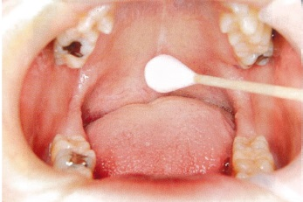
 |  | 1 | 声帯の内転強化
 |  | 2 | 唾液分泌の抑制
 |  | 3 | 嚥下誘発の感受性向上 |  | 正解
 |  | 4 | 舌骨を拳上する筋の筋力増強
歯科衛生士 | 2014 | 歯科予防処置論 | 総論 | 基礎知識 | 2014_dh_14_am062
 |  | 35歳の女性。定期健康診査で来院した。口腔内写真を別に示す。 観察できるのはどれか。
 |  | 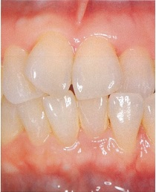
 |  | 1 | 歯 石 |  | 正解
 |  | 2 | 食物残渣
 |  | 3 | 色素沈着
 |  | 4 | マテリアアルバ
歯科衛生士 | 2014 | 歯科予防処置論 | 退行性病変 | 歯周病の基礎知識 | 2014_dh_14_am063
 |  | 38歳の女性。喉頭癌の放射線治療中である。主治医の指示により歯科を受診した。検査結果を表に示す。 歯科医師の指示により行う処置はどれか。2つ選べ。
 |  | 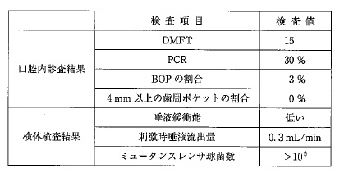
 |  | 1 | PTC |  | 正解
 |  | 2 | 小窩裂溝塡塞
 |  | 3 | 局所薬物配送システムの応用
 |  | 4 | 2%フッ化ナトリウム溶液歯面塗布 |  | 正解
歯科衛生士 | 2014 | 歯科予防処置論 | 退行性病変 | 歯周病の基礎知識 | 2014_dh_14_am064
 |  | 歯周病の発症リスクを示す検査結果はどれか。
 |  | 1 | BMI -- 20
 |  | 2 | 血 圧 -- 160/100mmHg
 |  | 3 | HbAlc -- 7.3% |  | 正解
 |  | 4 | HBe抗原 -- 陽 性
歯科衛生士 | 2014 | 歯科予防処置論 | 退行性病変 | メインテナンス | 2014_dh_14_am065
 |  | 歯周炎再発の客観的評価で正しいのはどれか。2つ選べ。
 |  | 1 | 歯槽骨吸収量の減少
 |  | 2 | 歯周ポケットの深化 |  | 正解
 |  | 3 | アタッチメントレベルの増加 |  | 正解
 |  | 4 | プロービング時の出血の減少
歯科衛生士 | 2014 | 歯科予防処置論 | 総論 | 基礎知識 | 2014_dh_14_am066
 |  | 付着歯肉幅を示すのはどれか。
 |  | 1 | 歯肉辺縁からポケット底
 |  | 2 | 歯肉辺縁から歯肉歯槽粘膜境
 |  | 3 | ポケット底から歯肉歯槽粘膜境 |  | 正解
 |  | 4 | セメント-エナメル境からポケット底
歯科衛生士 | 2014 | 歯科保健指導論 | 歯科保健指導の基礎 | 歯・口腔の状態把握法 | 2014_dh_14_am067
 |  | GI＜LöeとSilness＞のプローブ操作法はどれか。
 |  | 1 | ポケット底に到達させる。
 |  | 2 | 測定部位は6点法を用いる。
 |  | 3 | 歯肉辺縁部に沿って擦過する。 |  | 正解
 |  | 4 | ウォーキングストロークで行う。
歯科衛生士 | 2014 | 歯科予防処置論 | 退行性病変 | 歯・歯周組織の検査 | 2014_dh_14_am068
 |  | 検査時の口腔内写真を別に示す。 検査項目はどれか。
 |  | 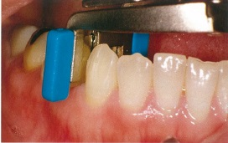
 |  | 1 | 歯間離開度 |  | 正解
 |  | 2 | 隣接面う蝕
 |  | 3 | 歯髄の生死
 |  | 4 | アタッチメントレベル
歯科衛生士 | 2014 | 歯科予防処置論 | 退行性病変 | スケーリング・ルートプレーニング | 2014_dh_14_am069
 |  | 器具と歯面に対する操作角度との組合せで正しいのはどれか。2つ選べ。
 |  | 1 | エアスケーラー -- 90度
 |  | 2 | 超音波スケーラー -- 15度 |  | 正解
 |  | 3 | グレーシータイプキュレット -- 70度 |  | 正解
 |  | 4 | ユニバーサルタイプキュレット -- 55度
歯科衛生士 | 2014 | 歯科予防処置論 | 退行性病変 | スケーリング・ルートプレーニング | 2014_dh_14_am070
 |  | 超音波スケーラーで正しいのはどれか。2つ選べ。
 |  | 1 | 用途別のチップがある。 |  | 正解
 |  | 2 | エアロゾルの発生を抑制する。
 |  | 3 | 塩分摂取制限患者に使用できる。 |  | 正解
 |  | 4 | ペースメーカー装着者に使用できる。
歯科衛生士 | 2014 | 歯科予防処置論 | 退行性病変 | スケーリング・ルートプレーニング | 2014_dh_14_am071
 |  | バックポジションでグレーシータイプキュレットを用いて34頰側近心面のSRPを行った。 同じキュレットを用いて同じポジションで行うことができる部位はどれか。
 |  | 1 | 15頰側近心
 |  | 2 | 26口蓋側遠心
 |  | 3 | 44舌側近心 |  | 正解
 |  | 4 | 47頰側遠心
歯科衛生士 | 2014 | 歯科予防処置論 | 退行性病変 | スケーリング・ルートプレーニング | 2014_dh_14_am072
 |  | グレーシータイプキュレット＃11/12とテストスティックとの写真を別に示す。 正しいのはどれか。
 |  | 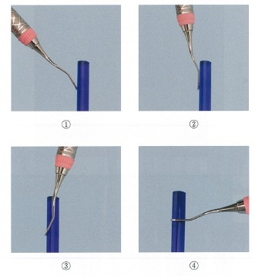
 |  | 1 | ①
 |  | 2 | ② |  | 正解
 |  | 3 | ③
 |  | 4 | ④
歯科衛生士 | 2014 | 歯科予防処置論 | 退行性病変 | 歯面清掃・研磨 | 2014_dh_14_am073
 |  | 歯面清掃器に使用されるのはどれか。
 |  | 1 | 水酸化ナトリウム
 |  | 2 | ケイ酸ナトリウム
 |  | 3 | フッ化ナトリウム
 |  | 4 | 炭酸水素ナトリウム |  | 正解
歯科衛生士 | 2014 | 歯科予防処置論 | 退行性病変 | メインテナンス | 2014_dh_14_am074
 |  | 歯周治療後の再評価検査で、「6か月に1度のメインテナンス」に移行できるのはどれか。
 |  | 1 | PCRが30％である。
 |  | 2 | BOPが全部位の35％にある。
 |  | 3 | すべての歯の動揺が0.2mm以下である。 |  | 正解
 |  | 4 | 4mm以上の歯周ポケットが全部位の30％にある。
歯科衛生士 | 2014 | 歯科予防処置論 | う蝕予防処置 | 基礎知識 | 2014_dh_14_am075
 |  | 50歳女性。定期健康診査で来院し、下顎前歯部の冷水痛を訴えている。ポケット測定の結果を表に示す。BOP、動揺および歯の実質欠損はない。 処置に使用すると考えられるのはどれか。

 |  | 1 | フッ化ジアンミン銀
 |  | 2 | 接着性レジンセメント
 |  | 3 | フッ化物バーニッシュ |  | 正解
 |  | 4 | グラスアイオノマーセメント
歯科衛生士 | 2014 | 歯科予防処置論 | う蝕予防処置 | う蝕活動性試験 | 2014_dh_14_am076
 |  | う蝕活動性を反映する宿主因子はどれか。
 |  | 1 | 細菌数
 |  | 2 | 間食頻度
 |  | 3 | 唾液緩衝能 |  | 正解
 |  | 4 | プラーク形成速度
歯科衛生士 | 2014 | 歯科予防処置論 | う蝕予防処置 | フッ化物洗口法 | 2014_dh_14_am077
 |  | 週1回法のフッ化物洗口液1mLに含まれるフッ素量はどれか。
 |  | 1 | 0.25mg
 |  | 2 | 0.45mg
 |  | 3 | 0.90mg |  | 正解
 |  | 4 | 1.80mg
歯科衛生士 | 2014 | 歯科予防処置論 | う蝕予防処置 | フッ化物洗口法 | 2014_dh_14_am078
 |  | 厚生労働省の「フッ化物洗口ガイドライン」による洗口の開始年齢はどれか。
 |  | 1 | 1歳6か月
 |  | 2 | 2歳
 |  | 3 | 3歳
 |  | 4 | 4歳 |  | 正解
歯科衛生士 | 2014 | 歯科予防処置論 | う蝕予防処置 | 小窩裂溝塡塞法 | 2014_dh_14_am079
 |  | レジン系小窩裂溝塡塞法の術式で誤っているのはどれか。
 |  | 1 | 填塞後は咬合調整を行う。
 |  | 2 | ラバーダム防湿を行うのが望ましい。
 |  | 3 | 歯面清掃にはフッ化物製剤を使用する。 |  | 正解
 |  | 4 | 酸処理剤の水洗・乾燥後に白濁を確認する。
歯科衛生士 | 2014 | 歯科保健指導論 | 生活指導 | 食生活の指導 | 2014_dh_14_am080
 |  | 個人への食生活指導で誤っているのはどれか。
 |  | 1 | 指導は画一的に実施する。 |  | 正解
 |  | 2 | 身体活動レベルを考慮する。
 |  | 3 | 実践可能な目標を設定する。
 |  | 4 | 指導前後の行動変容から評価する。
歯科衛生士 | 2014 | 歯科保健指導論 | 歯科保健指導の基礎 | 全身状態の把握 | 2014_dh_14_am081
 |  | 9歳の男児。未処置歯が多数あり、歯垢の付着が著明で歯肉に腫脹と出血がみられる。髪や服装も異臭がするほど明らかに不潔である。また極端に痩せている。歯や粘膜の損傷や身体のアザなどは認められないが、母親の男児に対する拒絶的な態度がしばしばみられる。 疑われるのはどれか。2つ選べ。
 |  | 1 | 性的虐待
 |  | 2 | 心理的虐待 |  | 正解
 |  | 3 | 身体的虐待
 |  | 4 | ネグレクト |  | 正解
歯科衛生士 | 2014 | 臨床歯科医学 | 高齢者の理解と歯科治療 | 加齢変化 | 2014_dh_14_am082
 |  | 高齢者の基本的日常生活動作を評価する「機能的自立度評価表＜FIM＞」の評価項目はどれか。2つ選べ。
 |  | 1 | 買物をしている。
 |  | 2 | 着替えをしている。 |  | 正解
 |  | 3 | 薬を服用している。
 |  | 4 | ベッドへ移乗している。 |  | 正解
歯科衛生士 | 2014 | 歯科保健指導論 | 口腔清掃指導法 | 基礎知識 | 2014_dh_14_am083
 |  | 歯ブラシの毛先の模式図を示す。 テーパードタイプはどれか。
 |  | 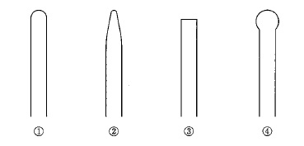
 |  | 1 | ①
 |  | 2 | ② |  | 正解
 |  | 3 | ③
 |  | 4 | ④
歯科衛生士 | 2014 | 歯科保健指導論 | 生活指導 | 食生活の指導 | 2014_dh_14_am084
 |  | 離乳初期の食事の与え方で正しいのはどれか。
 |  | 1 | 水分は流し入れるようにする。
 |  | 2 | 小さくて浅いスプーンを使用する。 |  | 正解
 |  | 3 | スプーンは舌中央より奥に入れる。
 |  | 4 | 乳児の上体は床に対して約30度に支える。
歯科衛生士 | 2014 | 歯科保健指導論 | 口腔清掃指導法 | 指導の要点 | 2014_dh_14_am085
 |  | 57歳の女性。定期健康診査で来院した。日常のブラッシングは、1日2回、ヘッドの大きさが18mmでナイロン毛の歯ブラシを使用している。歯垢染色後の口腔内写真を別に示す。 口腔清掃指導で適切なのはどれか。2つ選べ。
 |  | 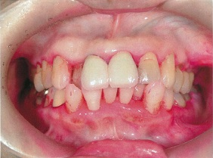
 |  | 1 | チャーターズ法を指導する。
 |  | 2 | 歯間部清掃用具の使用を指導する。 |  | 正解
 |  | 3 | 1歯ずつの縦磨き法の併用を指導する。 |  | 正解
 |  | 4 | 歯ブラシのヘッドを大きいものに変更するよう指導する。
歯科衛生士 | 2014 | 歯科保健指導論 | 口腔清掃指導法 | 基礎知識 | 2014_dh_14_am086
 |  | 口腔内写真（A）と口腔清掃用具の写真（B）とを別に示す。 点線で囲まれた部位の清掃に適するのはどれか。
 |  | 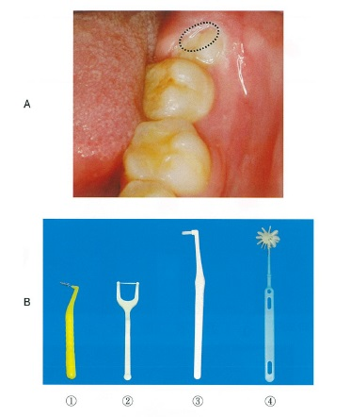
 |  | 1 | ①
 |  | 2 | ②
 |  | 3 | ③ |  | 正解
 |  | 4 | ④
歯科衛生士 | 2014 | 歯科保健指導論 | 生活指導 | 食生活の指導 | 2014_dh_14_am087
 |  | 保育所より依頼され、幼児の保護者へ間食指導を行うこととなった。指導に用いる図を示す。 図から説明できる歯科保健指導の内容で適切なのはどれか。
 |  | 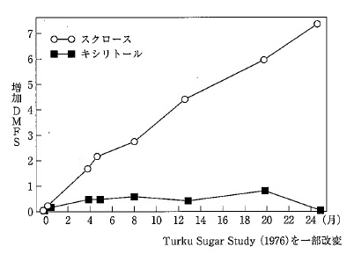
 |  | 1 | 回数を減らす。
 |  | 2 | 時間を決める。
 |  | 3 | 粘着性食品を控える。
 |  | 4 | 非発酵性糖質の食品を選ぶ。 |  | 正解
歯科衛生士 | 2014 | 歯科保健指導論 | 歯科衛生教育活動 | 保健所，市町村保健センター | 2014_dh_14_am088
 |  | この「保護者の記録」に該当する年齢はどれか。

 |  | 1 | 6～7か月
 |  | 2 | 1歳0か月
 |  | 3 | 1歳6か月 |  | 正解
 |  | 4 | 3歳0か月
歯科衛生士 | 2014 | 歯科保健指導論 | 歯科衛生教育活動 | 保健所，市町村保健センター | 2014_dh_14_am089
 |  | 上顎乳前歯の唇側歯頸部に歯質の脱灰と一部実質欠損が認められた。 「保護者の記録」の記録をふまえ、保護者へ行う歯科保健指導の内容で適切なのはどれか。2つ選べ。
 |  | 1 | 歯科医院の受診を勧める。 |  | 正解
 |  | 2 | ガーゼによる歯の清拭を指導する。
 |  | 3 | 食事や間食を規則正しくとるよう指導する。 |  | 正解
 |  | 4 | 哺乳ビンの使用はお茶の飲用に限るよう指導する。
歯科衛生士 | 2014 | 歯科保健指導論 | 歯科保健指導の基礎 | 歯・口腔の状態把握法 | 2014_dh_14_am090
 |  | 観察できるのはどれか。2つ選べ。
 |  | 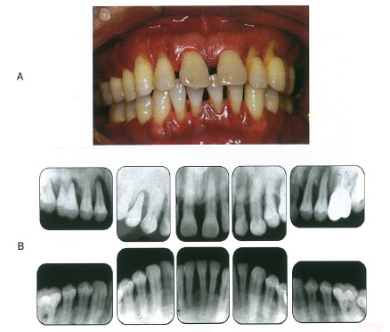
 |  | 1 | 上顎両側中切歯 -- 水平性歯槽骨吸収 |  | 正解
 |  | 2 | 上顎右側側切歯 -- フェストゥーン
 |  | 3 | 下顎右側側切歯 -- 歯肉退縮 |  | 正解
 |  | 4 | 下顎左側中切歯 -- 歯肉クレフト
歯科衛生士 | 2014 | 歯科保健指導論 | 生活指導 | 生活習慣 | 2014_dh_14_am091
 |  | 歯周基本治療を行うこととなった。歯科医師から歯科保健指導を指示された。 適切でないのはどれか。
 |  | 1 | 歯間部の清掃方法を指導する。
 |  | 2 | 鏡で自分の口腔内を観察させる。
 |  | 3 | ニコチン代替療法を選択させる。 |  | 正解
 |  | 4 | 歯周病と喫煙との関係について説明する。
歯科衛生士 | 2014 | 歯科保健指導論 | 歯科衛生教育活動 | 在宅（居宅），介護・社会福祉施設 | 2014_dh_14_am092
 |  | 特別養護老人ホームにおける保健活動で、ポピュレーションアプローチはどれか。2つ選べ。
 |  | 1 | 入所者が食事の前にパタカラ発音訓練をする。 |  | 正解
 |  | 2 | 歯石沈着が認められる入所者に歯石除去を行う。
 |  | 3 | 介護職員に対して誤嚥性肺炎予防の講習を行う。 |  | 正解
 |  | 4 | 嚥下障害の兆候がある入所者に嚥下機能訓練をする。
歯科衛生士 | 2014 | 歯科診療補助論 | 総論 | 概要 | 2014_dh_14_am093
 |  | 相対的歯科医行為でないのはどれか。
 |  | 1 | 暫間被覆冠の除去
 |  | 2 | 歯冠修復物の咬合調整 |  | 正解
 |  | 3 | アタッチメントレベルの測定
 |  | 4 | 歯科エックス線写真撮影の準備
歯科衛生士 | 2014 | 歯科診療補助論 | 総論 | 診療設備 | 2014_dh_14_am094
 |  | 医療用酸素吸入器の管理項目と方法との組合せで正しいのはどれか。2つ選べ。
 |  | 1 | 酸素残量の把握 -- ガス使用量を記録する。 |  | 正解
 |  | 2 | ボンベの保管温度 -- 40℃以下で保管する。 |  | 正解
 |  | 3 | バルブの潤滑維持 -- 油脂類を厚めに塗る。
 |  | 4 | 保湿用タンクの水交換 -- 3か月に1回行う。
歯科衛生士 | 2014 | 歯科診療補助論 | 総論 | 診療時の共同動作 | 2014_dh_14_am095
 |  | 下顎左側第一大臼歯の治療時における「ヘッドレスト」と「ライトの照射位置」とを図に示す。術者の位置は12時である。 正しいのはどれか。
 |  | 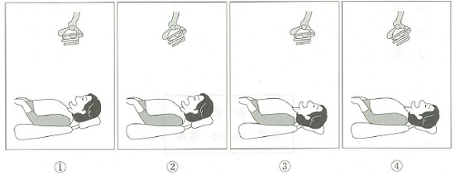
 |  | 1 | ① |  | 正解
 |  | 2 | ②
 |  | 3 | ③
 |  | 4 | ④
歯科衛生士 | 2014 | 歯科診療補助論 | 主要歯科材料の種類、取扱いと管理 | 合着・接着材 | 2014_dh_14_am096
 |  | カルボキシレートセメントの取扱いで正しいのはどれか。2つ選べ。
 |  | 1 | 液の滴下口を拭き取ってから密栓する。 |  | 正解
 |  | 2 | 粉末は一括または2分割して練和する。 |  | 正解
 |  | 3 | 練和は1分30秒を目安とする。
 |  | 4 | 練和後に余った粉末は容器に戻す。
歯科衛生士 | 2014 | 歯科診療補助論 | 主要歯科材料の種類、取扱いと管理 | 仮封材 | 2014_dh_14_am097
 |  | ストッピングキャリアの写真を別に示す。 口腔内操作時のカバーの位置で正しいのはどれか。
 |  | 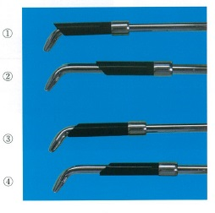
 |  | 1 | ① |  | 正解
 |  | 2 | ②
 |  | 3 | ③
 |  | 4 | ④
歯科衛生士 | 2014 | 歯科診療補助論 | 保存治療時の診療補助 | 窩洞形成 | 2014_dh_14_am098
 |  | 歯根膜炎が認められる歯の金属冠を除去することになった。 準備する器具はどれか。
 |  | 1 | カーバイドバー |  | 正解
 |  | 2 | ホワイトポイント
 |  | 3 | シリコーンポイント
 |  | 4 | フィニッシングバー
歯科衛生士 | 2014 | 歯科診療補助論 | 保存治療時の診療補助 | 歯髄処置 | 2014_dh_14_am099
 |  | 歯髄保護の処置と薬剤・セメントとの組合せで正しいのはどれか。2つ選べ。
 |  | 1 | 裏 層 -- リン酸亜鉛セメント |  | 正解
 |  | 2 | 間接覆髄 -- HY剤配合カルボキシレートセメント |  | 正解
 |  | 3 | 直接覆髄 -- 酸化亜鉛ユージノールセメント
 |  | 4 | 歯髄鎮痛消炎法 -- 水酸化カルシウム製剤
歯科衛生士 | 2014 | 歯科診療補助論 | 保存治療時の診療補助 | 歯髄処置 | 2014_dh_14_am100
 |  | 根管治療時に用いる器具の写真を別に示す。 電気的根管長測定器を用いた測定時に使用するのはどれか。
 |  | 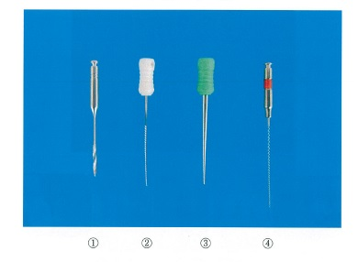
 |  | 1 | ①
 |  | 2 | ② |  | 正解
 |  | 3 | ③
 |  | 4 | ④
歯科衛生士 | 2014 | 歯科診療補助論 | 補綴治療時の診療補助 | 咬合採得 | 2014_dh_14_am101
 |  | 78歳の女性。有歯顎である。チェックバイトを採得することとなった。咬合記録材として準備するのはどれか。2つ選べ。
 |  | 1 | 石 膏
 |  | 2 | 記録用クレヨン
 |  | 3 | シリコーンラバー |  | 正解
 |  | 4 | パラフィンワックス |  | 正解
歯科衛生士 | 2014 | 臨床歯科医学 | 歯の欠損と治療 | クラウン | 2014_dh_14_am102
 |  | 支台歯形成が終了した写真（A）と、次に使用する材料の写真（B）とを別に示す。 Bを使用するときに用いるのはどれか。
 |  | 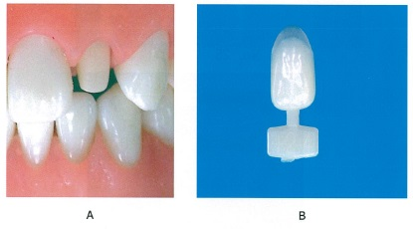
 |  | 1 | ワックス
 |  | 2 | 適合試験材
 |  | 3 | 合着用セメント
 |  | 4 | 常温重合レジン |  | 正解
歯科衛生士 | 2014 | 歯科診療補助論 | 口腔外科治療時の診療補助 | 小手術 | 2014_dh_14_am103
 |  | 術中の口腔内写真を別に示す。 下顎隆起の除去に用いるのはどれか。2つ選べ。
 |  | 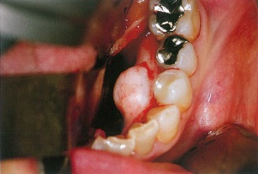
 |  | 1 | 剪 刃
 |  | 2 | 挺 子
 |  | 3 | 骨ノミ |  | 正解
 |  | 4 | マレット |  | 正解
歯科衛生士 | 2014 | 歯科診療補助論 | 口腔外科治療時の診療補助 | 全身麻酔及び鎮静 | 2014_dh_14_am104
 |  | 歯科治療恐怖症患者の歯科治療時に用いる機器の写真を別に示す。 この機器を用いて投与するのはどれか。2つ選べ。
 |  | 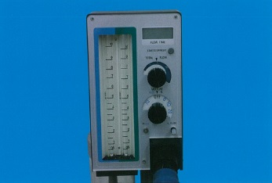
 |  | 1 | 酸 素 |  | 正解
 |  | 2 | 笑 気 |  | 正解
 |  | 3 | 二酸化炭素
 |  | 4 | セボフルラン
歯科衛生士 | 2014 | 歯科診療補助論 | 矯正歯科治療時の診療補助 | 器具・材料 | 2014_dh_14_am105
 |  | 18歳の女性。頬粘膜に傷ができて痛いと訴えて来院した。バッカルチューブの遠心端からアーチワイヤーが3mm程度突出している。プライヤーの写真を別に示す。 突出部の処理に使用するプライヤーはどれか。
 |  | 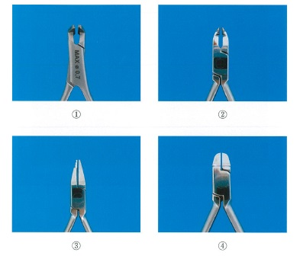
 |  | 1 | ① |  | 正解
 |  | 2 | ②
 |  | 3 | ③
 |  | 4 | ④
歯科衛生士 | 2014 | 歯科診療補助論 | 保存治療時の診療補助 | 成形修復 | 2014_dh_14_am106
 |  | 上顎乳切歯3級窩洞のコンポジットレジン修復に使用する器材はどれか。
 |  | 1 | クラウンフォーム
 |  | 2 | マトリックスバンド
 |  | 3 | サービカルマトリックス
 |  | 4 | セルロイドストリップス |  | 正解
歯科衛生士 | 2014 | 臨床歯科医学 | 障害者の理解と歯科治療 | 障害者の摂食・嚥下障害とリハビリテーション | 2014_dh_14_am107
 |  | 摂食嚥下障害者に対する食環境指導で正しいのはどれか。2つ選べ。
 |  | 1 | 摂食の姿勢 |  | 正解
 |  | 2 | 自食の訓練
 |  | 3 | 食器の工夫 |  | 正解
 |  | 4 | 鼻呼吸の訓練
歯科衛生士 | 2014 | 歯科診療補助論 | エックス線写真撮影時の診療補助 | 器具・材料 | 2014_dh_14_am108
 |  | 個体半導体センサー＜CCD＞を用いたデジタルエックス線撮影システムの特徴で正しいのはどれか。2つ選べ。
 |  | 1 | 解像度が高い。 |  | 正解
 |  | 2 | 暗室が必要である。
 |  | 3 | 感染予防が不要である。
 |  | 4 | 撮影後すぐに画像を確認できる。 |  | 正解
歯科衛生士 | 2014 | 歯科診療補助論 | 臨床検査法 | 口腔領域の臨床検査 | 2014_dh_14_am109
 |  | 68歳の男性。口腔乾燥を訴えて来院した。シェーグレン症候群が疑われたため、検査を行うこととなった。 適切でない検査はどれか。
 |  | 1 | 血液検査
 |  | 2 | 唾液緩衝能検査 |  | 正解
 |  | 3 | 唾液腺造影検査
 |  | 4 | 刺激時唾液分泌量検査
歯科衛生士 | 2014 | 歯科診療補助論 | 救急救命処置 | 救急救命処置 | 2014_dh_14_am110
 |  | 成人の心肺蘇生＜CPR＞の胸骨圧迫で正しいのはどれか。2つ選べ。
 |  | 1 | 胸骨圧迫は片手で行う。
 |  | 2 | 少なくとも1分間に100回行う。 |  | 正解
 |  | 3 | 胸骨圧迫50回に対し人工呼吸を2回行う。
 |  | 4 | AEDを装着するまで行う。 |  | 正解

